Ensayos interv (2)
#REF!
LOTE No 6. SUBREGION NORDESTE
ENSAYOS DE LABORATORIO
 |  |  |  |  |  |  | Actualización Tarifas ensayos de Laboratorio valores 2025 (incluyen IVA)
INDICE
INDICE
Tipo de ensayo | Unidad | Cantidad | Valor unitario 2025 Actualizado | Valor total |  |  | suelos y pavimentos s.a.s | Geotecnia y Pavimentos UNAL | Inteinsa | DEACIVIL | Evaltec | Promedio | Valor Unitario 2024 Base SIF
ENSAYOS A MATERIAL SUPERFICIAL A ESTABILIZAR
Granulometría por tamizado con lavado sobre tamiz No 200 | unidad | 108 | $89,087 | $9,621,396 | Estructura del pavimento: Subbase - Base - Llenos estructurales |  | $110,611 | $73,900 | N/A | $86,751 | $85,085 | $89,087 | $84,552
Determinación del límite líquido, límite plástico e índice de plasticidad de suelos | unidad | 108 | $84,145 | $9,087,660 |  |  | $101,662 | $61,200 | N/A | $78,778 | $80,206 | $80,461 | $81,943
Determinación en laboratorio del contenido de agua (humedad) del suelo, roca y mezclas de suelo-agregado. | Unidad | 108 | $18,667 | $2,016,036 |  |  | $51,134 | N/A | N/A | $35,700 | $40,222 | $42,352 | $43,963
Determinacion del contenido organico en suelos mediante perdida pro ignicion | Unidad | 108 | $142,352 | $15,374,016 |  |  | $180,428 | N/A | N/A | $104,720 | $145,299 | $143,482 | $150,444
Equivalente de arena de suelos y agregados finos | unidad | 108 | $42,352 | $4,574,016 |  |  | $83,490 | N/A | N/A | $77,588 | $73,661 | $78,246 | $80,559
Valor de azul de metileno, maximo | unidad | 108 | $196,350 | $21,205,800 |  |  | $120,797 | $109,700 | N/A | $99,603 | $96,152 | $106,563 | $105,343
Contenido de sales solubles | unidad | 108 | $290,045 | $31,324,860 |  |  | N/A | $135,200 | N/A | N/A | $159,460 | $147,330 | $167,136
Determinacion de suelos expansivos | unidad | 108 | $326,377 | $35,248,716 |  |  | $143,812 | $135,600 | N/A | $140,063 | $173,859 | $148,333 | $136,017
OTROS ENSAYOS |  |  |  |  |  |  | $296,988 | $223,500 | N/A | $161,007 | $210,035 | $222,883 | $214,155
Densidad de compactación del suelo en campo, método del cono de arena | unidad | 325 | $57,493 | $18,685,225 |  |  | $69,448 | N/A | N/A | $54,002 | $49,028 | $57,493 | $60,773
Chequeo Diseños de mezcla para una resistencia determinada (Incluye ensayos a agregados y verificación de resistencia) | unidad | 2 | $339,195 | $678,390 |  | 101150 | $144,478 | $145,000 | N/A | $166,600 | $177,429 | $158,377 | $175,971
Resistencia a la compresión de cilindros de concreto (método normal) | unidad | 1561 | $13,301 | $20,762,861 |  | De acuerdo a la longitud a intervenir | $1,015,915 | $883,700 | N/A | $741,965 | $842,877 | $871,114 | $799,573
DISENO DE MEZCLAS DE SUELO CEMENTO |  |  |  |  |  |  | $590,538 | $459,300 | N/A | $444,822 | $463,029 | $489,422 | $457,754
Relaciones de humedad-masa unitaria seca en los suelos (ensayo modificado de compactacion) Incluye Gs | unidad | 27 | $148,333 | $4,004,991 |  |  | $1,218,465 | N/A | N/A | $928,200 | $970,921 | $1,039,195 | $1,201,022
Relación de Soporte del Suelo en el laboratorio (CBR en el laboratorio) suelos cohesivos (3 puntos) | Unidad | 27 | $485,937 | $13,120,299 |  |  | $345,647 | N/A | N/A | $218,960 | N/A | $282,304 | $446,361
Curva de PH suelo cal E601 al mas crítico de los suelos | unidad | 27 | $301,070 | $8,128,890 |  |  | $100,864 | $84,100 | N/A | N/A | $92,344 | $92,436 | $75,627
Determinacion de la resistecnia a la flexion de vigas de MGTC | unidad | 27 | $47,700 | $1,287,900 |  |  | $5,414,750 | $4,672,800 | N/A | N/A | $6,721,834 | $5,603,128 | $6,153,054
Diseño de Suelo Estabilizado con Cemento (Cuatro contenidos de cemento, Incluye elaboración de especimenes, curado 7 días en cuarto húmedo, Saturación por Inmersión y Resistencia a la compresión | unidad | 27 | $1,500,000 | $40,500,000 |  |  | $119,143 | $151,900 | N/A | N/A | $115,430 | $128,824 | $108,469
ENSAYO EN CADA PISTA DE PRUEBA DE CADA TRAMO HOMOGENEO |  |  |  |  |  |  | $176,310 | N/A | N/A | N/A | $162,197 | $169,254 | $155,090
Deflectometria con equipo LWD para establecer densidad y modulo superficial | unidad | 14 | $2,200,000 | $30,800,000 |  |  | $13,090 | N/A | N/A | $14,280 | $7,854 | $11,741 | $13,301
ENSAYOS EN SUELOS DE SUB-RASANTE-APIQUES |  |  |  |  |  |  | $49,326 | N/A | N/A | $48,552 | $38,794 | $45,557 | $43,653
Apique manual (1x1x1,5 m.) para toma de muestra | unidad | 108 | $172,455 | $18,625,140 |  |  | N/A | N/A | N/A | $248,829 | N/A | N/A | $261,175
Granulometría por tamizado con lavado sobre tamiz No 200 | unidad | 433 | $92,562 | $40,079,346 |  |  | $166,469 | N/A | N/A | $327,131 | $135,184 | $209,595 | $198,569
Determinación del límite líquido, límite plástico e índice de plasticidad de suelos | unidad | 433 | $84,145 | $36,434,785 |  |  | N/A | N/A | N/A | $25,704 | $30,226 | $27,965 | $35,849
Determinación en laboratorio del contenido de agua (humedad) del suelo, roca y mezclas de suelo-agregado. | unidad | 433 | $18,667 | $8,082,811 |  |  | N/A | N/A | N/A | $24,157 | $9,520 | $16,839 | $20,885
Densidad del suelo en el terreno, metodo del cono de arena | unidad | 108 | $57,493 | $6,209,244 |  |  | $171,860 | N/A | N/A | N/A | N/A | $171,860 | $137,356
Relaciones de humedad-masa unitaria seca en los suelos (ensayo modificado de compactacion) Incluye Gs | unidad | 54 | $148,333 | $8,009,982 |  |  | $163,232 | N/A | N/A | $122,808 | $128,044 | $138,028 | $146,898
Relación de Soporte del Suelo en el laboratorio (CBR en el laboratorio) muestras inalteradas | m | 54 | $122,695 | $6,625,530 |  |  | $212,189 | N/A | N/A | $100,912 | $168,742 | $160,614 | $173,181
Relación de Soporte del Suelo en el laboratorio (CBR en el laboratorio) remodelado y sumergido. Suelos cohesivos (9 puntos) | Unidad | 54 | $871,114 | $47,040,156 |  |  | N/A | N/A | N/A | N/A | $422,688 | $422,688 | $422,688
COSTO TOTAL ESTIMADO ENSAYOS |  |  |  | $ 437,528,050

Elaboró: |  |  | Revisó precios:

Zahr L. Acosta R. |  |  | Nestor Raul Pizarro Acevedo
Contratista |  |  | Profesional Especializado
MP: 05202-80839-ANT |  |  | Secretraria de Infraestructura Fisica
Direccion de Estructuracion de Proyectos
Secretraria de Infraestructura Fisica

Revisó precios:

Jhonny Stiven Mira Gallo
Profesional Especializado
Secretraria de Infraestructura Fisica
 |  | Fecha: Julio 23 de 2025

Comisión de topografía
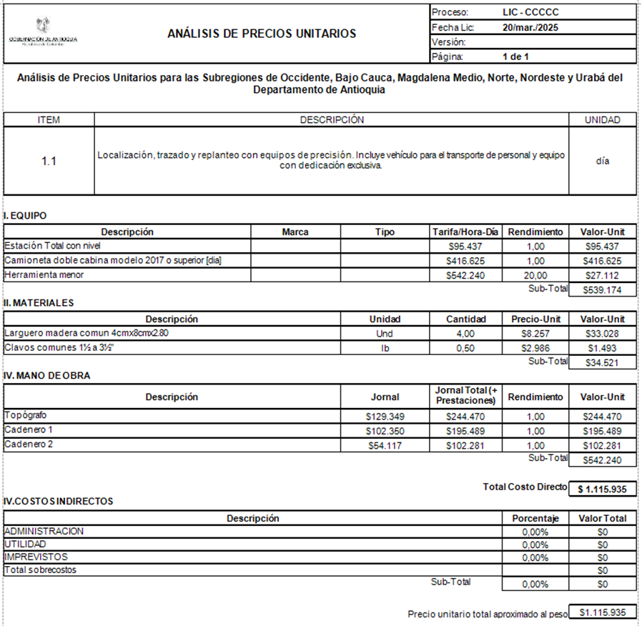

 | COSTO DIRECTO |  | $ 1,115,935.00
 | ADMINISTRACIÓN | 4% | $ 44,637.00
 | TOTAL |  | $ 1,160,572.00

 | TOTAL 2024 |  | $ 1,160,572

Revisó precios:

0
0
0 |  |  | Fecha: Julio 23 de 2025

Gastos administrativos
Fecha de actualización: 20 de enero de 2025

INDICE
INDICE
DEPARTAMENTO DE ANTIOQUIA
SECRETARÍA DE INFRAESTRUCTURA FÍSICA |  |  |  |  |  |  |  | IPC AACUMULADO 2023+2024
RELACIÓN DE GASTOS ADMINISTRATIVOS MENSUALES 2023 - OBRA |  |  |  | IPC_2024 | 5.20% |  |  | 14.48%
 | IPC 2019-2020 |  |  |  |  |  |  | Indice de reajuste
N° | DESCRIPCIÓN | VALOR MENSUAL 2025
2 | GASTOS DE VIAJE DEL PERSONAL PROFESIONAL Y TÉCNICO
2.4 | Prima de localización para personal en obra
2,4,1 | Gastos de Viaje Director | $ 1,582,487.00 | Valor límite superior | Alimentación | $ 870,238 | 100%
2,4,2 | Gastos especialista | $ 1,582,487.00 |  | Hospedaje | $ 582,749 | 100%
2,4,3 | Gastos de Viaje Residente | $ 1,582,487.00 |  | Transporte | $ 129,500 | 100%
2,4,4 | Gastos de Viaje Profesional Ambiental | $ 1,582,487.00 |  |  | $ 1,582,487
2,4,5 | Gastos de Viajes Profesional SISO | $ 1,582,487.00
2,4,6 | Gastos de Viaje Social | $ 1,582,487.00
2,4,7 | Gastos de Viaje Tecnólogo obras civiles | $ 1,582,487.00
2,4,8 | Gastos de Viaje Tecnólogo SISO | $ 1,582,487.00 |  |  |  | Plazo | 13.00
3 | GASTOS DE OFICINA CENTRAL |  |  |  | Menor ó = a 12 meses |  | Mayor a 12 Meses
3.3 | Reconocimiento para pago parcial de arriendo y servicios públicos oficina central | $ 4,624,992.00 | Se define un porcentaje de reconocimiento que no debe superar el 20% | Computador | $ 203,616 |  | $ 2,443,392 |  | $ 5,750,944,040,000.00
4 | INSTALACIONES PROVISIONALES |  |  | Silla | $ 12,945 |  | $ 147,000 |  | $ 0.00
4.1 | Instalaciones en obra (Incluye arrendamiento, enseres, servicios públicos.) | $ 1,484,266.00 |  | mesa | $ 14,970 |  | $ 170,000 |  | $ 1,484,266.00
5 | SISTEMAS DE CÓMPUTO_PAPELERIA Y COMUNICACIÓN |  |  |  |  |  |  |  | $ 0.00
5,1,1 | Tarifa puesto de trabajo del personal de oficina de campo, incluye: alquiler de un (1) equipo de computo completo, escritorio, silla y otros enseres de oficina por puesto de trabajo | $ 231,531.00 | Se usa para contrato con 12 meses o menos de duración |  | $ 231,531 |  | $ 2,760,392 |  | $ 231,531.00
5,1,2 | Reconocimiento por disposición de puesto de trabajo del personal de oficina de campo, incluye: alquiler de un (1) equipo de computo completo, escritorio, silla y otros enseres de oficina por puesto de trabajo | $ 212,338.00 | Se usa para contrato con 13 meses o más de duración |  |  |  | $ 212,338 |  | $ 117,415.00
5,2,1 | Reconocimiento por disposición de impresora para el personal de administrativo de obra (alquiler mensual) | $ 106,291.00 | Se usa para contrato con 12 meses o menos de duración |  |  |  |  |  | $ 106,291.00
5,2,2 | Reconocimiento por disposición de impresora laser multifuncional para el personal de administrativo de obra (se realiza reconocimiento por una sola vez) | $ 1,275,492.00 | Se usa para contrato con 13 meses o más de duración |  |  |  |  |  | $ 913,367.00
5,2,3 | Papeleria, Edición informes y registros fotográficos | $ 279,666.00 | Se usa para contrato con 13 meses o más de duración |  | auxiliar de aseo |  |  |  | $ 260,785.00
...

Personal C.C
INDICE
INDICE
DEPARTAMENTO DE ANTIOQUIA
SECRETARIA DE INFRAESTRUCTURA FÍSICA
Relación de salarios 2025
NOTA:
La complejidad será el resultado de la matriz de complejidad dentro de la estructuración del proyecto
Las categorias establecidas son acordadas dentro de la Secretaría de Infraestructura Física para el personal tipico establecido en los proyectos de contratación.
Si para el proyecto en particular se determina un personal que no fue establecido en esta tabla, sera el estructurador el encargado de categorizar dicho personal de acuerdo a sus funciones dentro del proyecto.
Si se determina una categoria especial para el proyecto, los salarios de los profesionales y su experiencia se evaluará de acuerdo a un estudio de mercado realizado para proyectos que fueron clasificados en la misma categoría y que contemplen caracteristicas similares.
NOTA:
La complejidad será el resultado de la matriz de complejidad dentro de la estructuración del proyecto
Las categorias establecidas son acordadas dentro de la Secretaría de Infraestructura Física para el personal tipico establecido en los proyectos de contratación.
Si para el proyecto en particular se determina un personal que no fue establecido en esta tabla, sera el estructurador el encargado de categorizar dicho personal de acuerdo a sus funciones dentro del proyecto.
Si se determina una categoria especial para el proyecto, los salarios de los profesionales y su experiencia se evaluará de acuerdo a un estudio de mercado realizado para proyectos que fueron clasificados en la misma categoría y que contemplen caracteristicas similares.
 | Salario mínimo Año 2025 |  | $ 1,423,500

 |  | COMPLEJIDAD
 | PERFIL | ALTA | MEDIA | BAJA
 | DIRECTOR | C1 | C1-C2 | C2
 | ESPECIALISTA | C1-C2 | C2-C3 | C3
 | RESIDENTE | C3 | C3-C4 | C4
 | PROFESIONALES: AMBIENTAL, BIOLOGO, FORESTAL, SST, SOCIAL | C4 | C4-C5 | C5
 | TECNOLOGO CIVIL Y SST | C6 | C6-C7 | C7
 | AUXILIAR DE INGENIERIA | C6 | C6-C7 | C7
 | TOPOGRAFO | C5 | C6 | C6-C7

NOTA:
Las categorias y experiencias generales y especificas establecidas en la tabla anterior fueron extraidas de la matriz 4 - Lineamientos de personal de 02. Documentos tipo para los procesos de selección de interventoría de obra pública de infraestructura de transporte – versión 2.
de Colombia Compra Eficiente
NOTA:
Las categorias y experiencias generales y especificas establecidas en la tabla anterior fueron extraidas de la matriz 4 - Lineamientos de personal de 02. Documentos tipo para los procesos de selección de interventoría de obra pública de infraestructura de transporte – versión 2.
de Colombia Compra Eficiente
Procesos de INTERVENTORIA iguales o menores a 1.500 SMMLV:
Procesos de OBRA iguales o menores a 18704 SMMLV:
No. | Categoría | Experiencia general (años mínimos) | Experiencia específica (años mínimos) | SALARIO
C1 | Categoría 1 | 12 años | 5 años | $ 11,533,197
C2 | Categoría 2 | 10 años | 4 años | $ 8,898,299
C3 | Categoría 3 | 8 años | 3 años | $ 7,060,560
C4 | Categoría 4 | 6 años | 2 años | $ 6,092,580
C5 | Categoría 5 | 4 años | 2 años | $ 4,767,302
C6 | Categoría 6 | 2 años | 1 años | $ 3,880,461
C7 | Categoría 7 | 2 años | 0 años | $ 3,577,256
Procesos de INTERVENTORÍA iguales o superiores a 1.501 SMMLV:
Procesos de OBRA iguales o superiores a 18705 SMMLV:
No. | Categoría | Experiencia general (años mínimos) | Experiencia específica (años mínimos) | SALARIO
C1 | Categoría 1 | 12 años | 8 años | $ 11,533,197
C2 | Categoría 2 | 10 años | 7 años | $ 8,898,299
C3 | Categoría 3 | 8 años | 6 años | $ 7,060,560
C4 | Categoría 4 | 6 años | 4 años | $ 6,092,580
...

Factor prestacional 2025
INDICE
CALCULO DEL FACTOR PRESTACIONAL PERSONAL OPERATIVO Y ADMINISTRATIVO
VALOR REAL DEL SALARIO 2025 - AFECTACIÓN PRESTACIONAL ANUAL |  | 2025
Salario mínimo mensual legal vigente - SMMLV |  | $ 1,423,500.00 | AFECTACIÓN PRESTACIONAL ANUAL
Subsidio de transporte |  | $ 200,000.00 | PERSONAL OPERATIVO - ADMINISTRATIVO - APU
 |  |  | Ayudante raso / Liguero / Cadenero 2 |  | Auxiliar pare y siga |  | Técnico Administrativo |  | Brigadista |  | Encargado de campamento
 |  | N° DE SALARIOS | 1.00 | SMMLV | 1.14 | SMMLV | 1.26 | SMMLV | 1.26 | SMMLV | 1.92 | SMMLV
SALARIO |  |  | Valor | Ref. | Valor | Ref. | Valor | Ref. | Valor | Ref. | Valor | Ref.
 | Mensual |  | $ 1,423,500 | A | $ 1,625,000 | A | $ 1,798,000 | A | $ 1,798,000 | A | $ 2,735,000 | A
 | Subsidio de Transporte |  | $ 200,000 | B | $ 200,000 | B | $ 200,000 | B | $ 200,000 | B | $ 200,000 | B
 | Total Mensual |  | $ 1,623,500 | C | $ 1,825,000 | C | $ 1,998,000 | C | $ 1,998,000 | C | $ 2,935,000 | C
 | Salario Anual (A/30*360) Calendario |  | $ 17,082,000 | D | $ 19,500,000 | D | $ 21,576,000 | D | $ 21,576,000 | D | $ 32,820,000 | D
 | Subsidio de Transporte anual para cálculo de Liquidación de Cesantias y Prima (B*12) |  | $ 2,400,000 | 1 | $ 2,400,000 | 1 | $ 2,400,000 | 1 | $ 2,400,000 | 1 | $ 2,400,000 | 1
...

Personal profesional - técnico
INDICE
INDICE
DEPARTAMENTO DE ANTIOQUIA
SECRETARIA DE INFRAESTRUCTURA FÍSICA
Relación de salarios 2025

Salario mínimo Año 2025 | $ 1,423,500
PERFIL | SALARIOS (SMMLV) - sólo informativo | SALARIO_2024 | Factor Salarial o Efectivo | NIVEL DE RESPONSABILIDAD | PROFESIONALES | EXPERIENCIA
Profesional Especialista Director General | 8.10 | $ 11,533,197 | 1.45 | Personal Administrativo / Totalmente responsable, tanto administrativa como técnicamente del proyecto. Establece las políticas y los controles financieros. | Profesional Especialista Director General - Especialista en gerencia de proyectos o de obra. | > 12 años > 8 años Específica
Profesional Especialista Director | 6.25 | $ 8,898,299 | 1.45 | Personal Administrativo / Responsable de tomar decisiones administrativas y técnicas. | Director de Obra, Ingeniero Especialista (en todos los campos) y Profesional SIG. Profesional Universitario en: Contaduría Pública y/o Administración de Empresas y/o Contabilidad y Finanzas, Ingeniería Civil o de Vías y Transportes | > 10 años > 7 años Específica
Profesional Pregrado 3 | 4.96 | $ 7,060,560 | 1.45 | Personal Administrativo / Responsable de tomar decisiones administrativas y técnicas con reporte a una instancia superior. | Asesor contable y triburario, Asesor jurídico (Abogado), Abogado gestión predial, Ingeniero Forestal, Ingeniero Civil, Geólogo, Biologo, Arqueologo, Economista, Profesional Residente de Obra. Profesional Universitario en: Contaduría Pública y/o Administración de Empresas y/o Contabilidad y Finanzas, Ingeniería Civil o de Vías y Transportes | > 8 años > 6 años Específica
Profesional Pregrado 2 | 4.28 | $ 6,092,580 | 1.45 | Personal Administrativo / Responsable de tomar decisiones técnicas con reporte a una instancia superior. | Profesional Residente Ambiental, Profesional Residente Social, Profesional prediador, Antropólogo. | > 6 años > 4 años Específica
Profesional Pregrado 1 | 3.35 | $ 4,767,302 | 1.46 | Personal Administrativo / Responsable de tomar decisiones técnicas con reporte a una instancia superior. | Profesional Residente Ambiental, Profesional Residente Social, Profesional prediador, Antropólogo. Profesional SISO. | > 4 años > 3 años Específica
Topografo (Personal Operativo) | 2.40 | $ 3,422,094 | 1.89 | Personal Operativo | Topografo | > 2 años > 1 años Específica
Tecnólogo 2 | 2.73 | $ 3,880,461 | 1.46 | Personal Administrativo / Asesora, elabora estudios independientes, realiza análisis, interpreta y concluye, con verificación de un Director. | Tecnólogo en Construcciones Civiles, Tecnólogo Ambiental, Tecnólogo social, Tecnólogo SISO. Tecnólogo en: Administración de Empresas y/o Contabilidad y/o Finanzas y/o Gestión de Mercados o afines. | > 2 años > 1 años Específica
...

